Hoja1
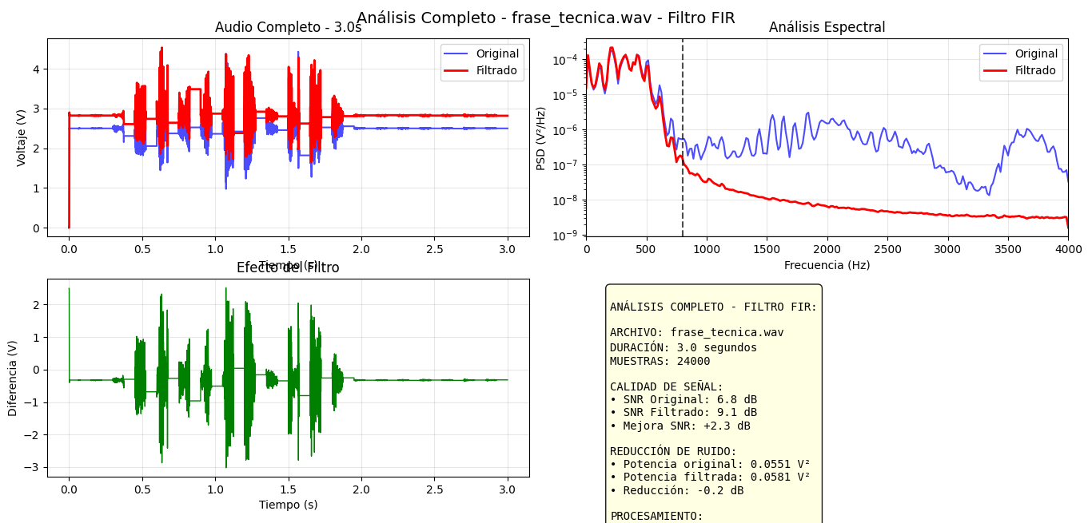
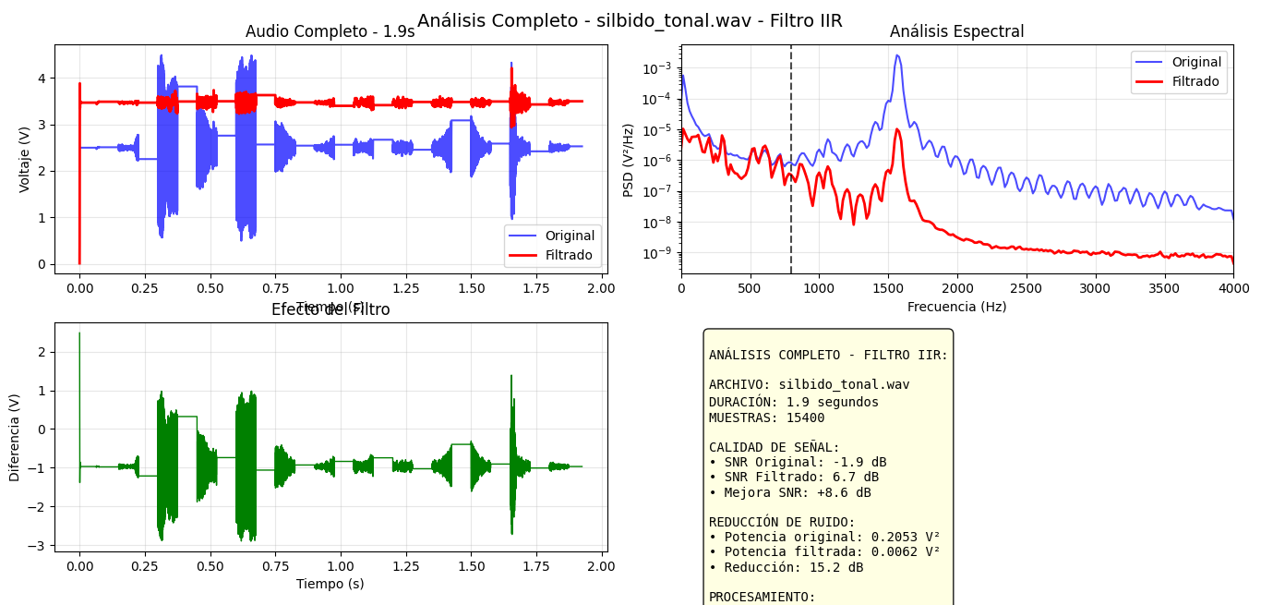
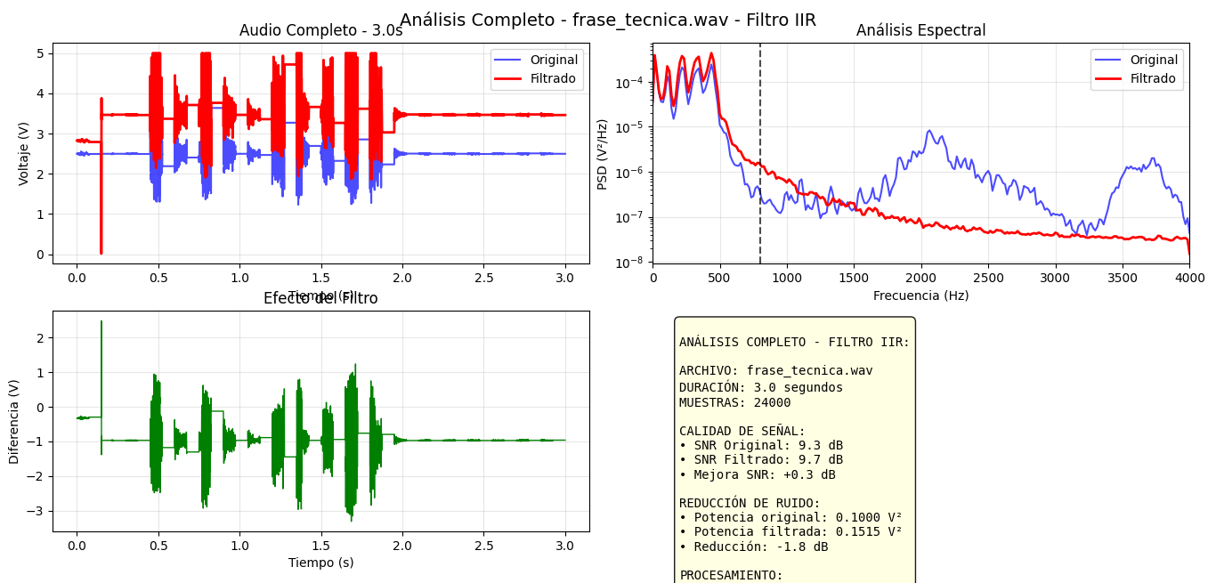
Grabación | SNR Original | SNR FIR | SNR IIR | Preferencia | Razón
Voz conteo | 7.6 dB | 9.2 dB | 5.3 dB | IRR | Evita más el ruido
Frase técnica | 9.3 dB | 9.1 dB | 9.7 dB | FIR | El FIR en un punto suena "parecido" al original, mientras el IIR cambia completamente | 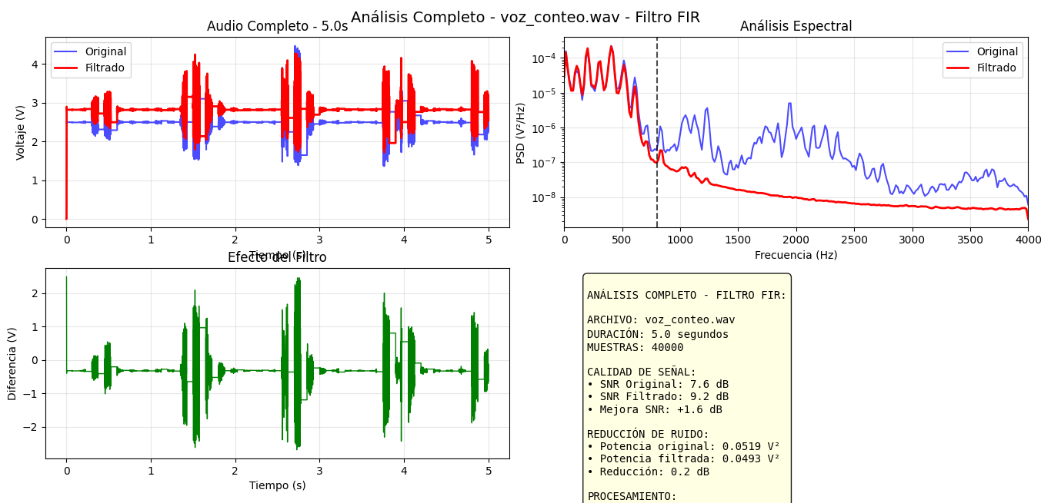 | 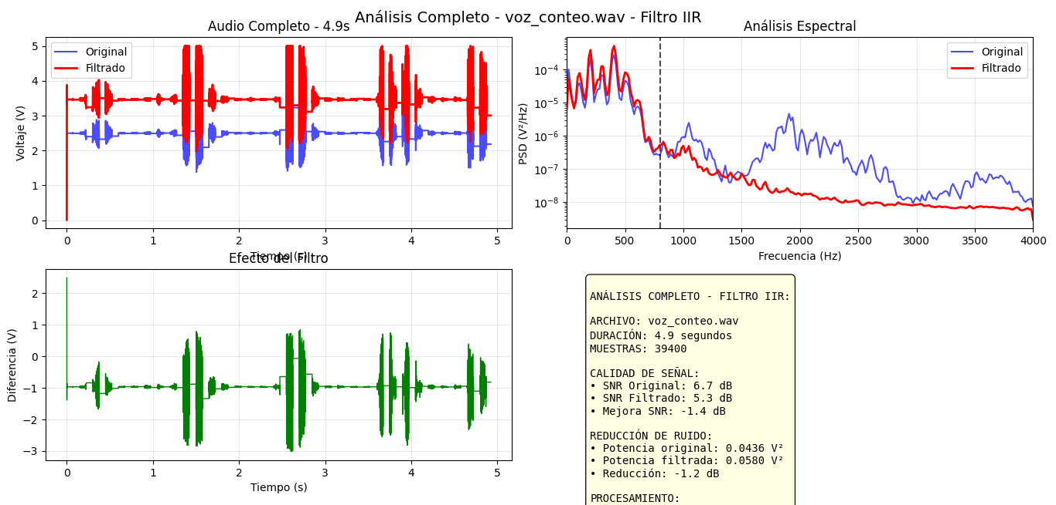
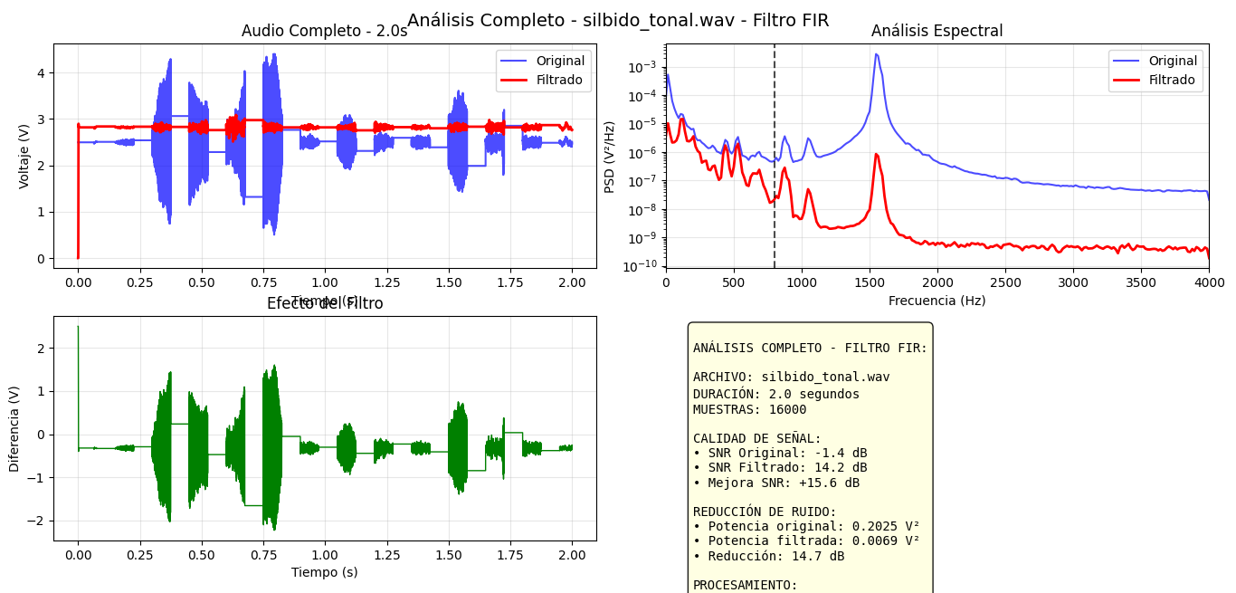
Silbido | (-)1.9 dB | 14.2 dB | 6.7 dB | FIR | la eficiencia de la señal fue mejor

